批发价
2022年蒙贝线上产品报价（含税价一列包含发票和单次订货在一万以上的物流费）
编号 | 产品图片 |  | 产品名称 | 适用宠物 | 条形码 | 规格/包 | 箱规（包/箱） | 单位 | 批发价 | 批发价含税价 | 网控零售价 | 备注
1 |  |  | 宠物零食-香酥牛棒骨黄 | 犬 | 6950701200626 | 130g | 24 | 盒 | ￥19.00 | ￥19.76 | ￥38.00
2 |  |  | 宠物零食-香酥牛棒骨蓝 | 犬 | 6950701200633 | 90g | 40 | 盒 | ￥16.00 | ￥16.64 | ￥32.00
3 |  |  | 宠物零食-香酥牛棒骨绿 | 犬 | 6950701200640 | 60g | 40 | 盒 | ￥14.00 | ￥14.56 | ￥28.00
4 | 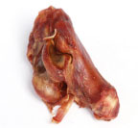 |  | 宠物零食-香酥牛腕骨L | 犬 | 6950701200527 | 80g (1支装) | 32 | 盒 | ￥15.00 | ￥15.60 | ￥30.00
5 |  |  | 宠物零食-香酥牛腕骨S | 犬 | 6950701200886 | 60g | 48 | 盒 | ￥13.00 | ￥13.52 | ￥26.00
6 |  |  | 宠物零食-手抓牛排 | 犬 | 6950701201203 | 80g （2支） | 70 | 包 | ￥10.00 | ￥10.40 | ￥20.00
7 |  |  | 宠物零食-骨肉香髓 | 犬 | 6950701200565 | 100g | 48 | 罐 | ￥16.00 | ￥16.64 | ￥32.00
8 |  |  | 宠物零食-小龙骨 | 犬 | 6950701200558 | 95g（六片装） | 48 | 罐 | ￥16.00 | ￥16.64 | ￥32.00
9 | 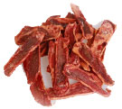 |  | 宠物零食-牛肉片 | 犬 | 6950701212513 | 100g | 48 | 罐 | ￥16.00 | ￥16.64 | ￥32.00
10 | 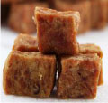 |  | 宠物零食-精纯牛肉丁 | 犬 | 6950701200763 | 180g | 48 | 罐 | ￥16.00 | ￥16.64 | ￥28.80
11 |  |  | 宠物零食-牛肉胡萝卜粒 | 犬 | 6950701200787 | 180g | 48 | 罐 | ￥16.00 | ￥16.64 | ￥28.80
12 | 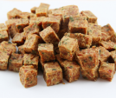 | 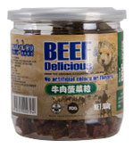 | 宠物零食-牛肉菠菜粒 | 犬 | 6950701200794 | 180g | 48 | 罐 | ￥16.00 | ￥16.64 | ￥28.80
13 |  | 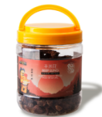 | 宠物零食-牛米花 | 犬 | 6950701200442 | 160g | 24 | 罐 | ￥17.00 | ￥17.68 | ￥34.00
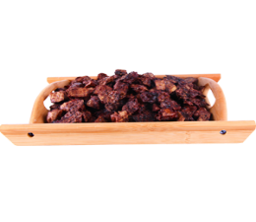 14 |  | 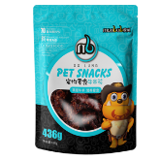 | 宠物零食-牛米花 | 犬 | 6950701211585 | 436g | 12 | 袋 | ￥30.00 | ￥31.20 | ￥59.00
15 |  |  | 宠物零食-鲜香羊肝 | 犬 | 6950701210052 | 100g | 100 | 袋 | ￥10.00 | ￥10.40 | ￥20.00
16 | 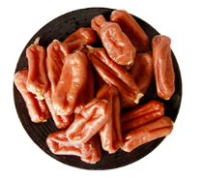 | 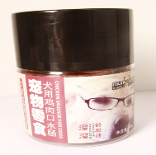 | 宠物零食-口水肠 鸡肉 | 犬 | 6950701210335 | 200g | 24 | 罐 | ￥20.00 | ￥20.80 | ￥39.80
17 | 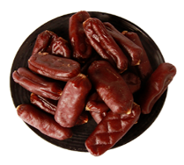 | 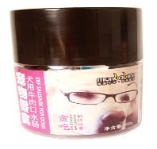 | 宠物零食-口水肠 牛肉 | 犬 | 6950701210311 | 200g | 24 | 罐 | ￥20.00 | ￥20.80 | ￥39.80
18 |  |  | 宠物零食-香烧牛肉条 | 犬 | 6950701200602 | 500g | 30 | 包 | ￥16.00 | ￥16.64 | ￥30.00
19 |  |  | 宠物零食-酪咔奶泡 | 犬 | 6950701210120 | 160g | 48 | 罐 | ￥15.00 | ￥15.60 | ￥29.80
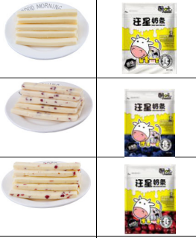
20 |  |  | 宠物零食-汪星奶条 原味 | 犬 | 6950701210649 | 128g | 70 | 包 | ￥12.00 | ￥12.48 | ￥24.80
21 |  |  | 宠物零食-汪星奶条 蓝莓味 | 犬 | 6950701210663 | 128g | 70 | 包 | ￥12.00 | ￥12.48 | ￥24.80
22 |  |  | 宠物零食-汪星奶条 蔓越莓味 | 犬 | 6950701210656 | 128g | 70 | 包 | ￥12.00 | ￥12.48 | ￥24.80
23 |  |  | 宠物零食-汪星奶酪 原味 | 犬 | 6950701210588 | 128g | 70 | 包 | ￥12.00 | ￥12.48 | ￥24.80
24 | 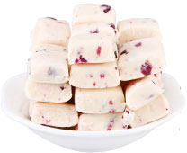 |  | 宠物零食-汪星奶酪 紫薯 | 犬 | 6950701210236 | 120g | 70 | 包 | ￥12.00 | ￥12.48 | ￥24.80
25 | 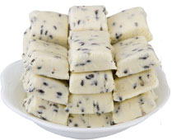 |  | 宠物零食-汪星奶酪 黑芝麻 | 犬 | 6950701210243 | 120g | 70 | 包 | ￥12.00 | ￥12.48 | ￥24.80
26 | 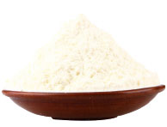 |  | 宠物营养补充剂维生素 配方羊奶粉 | 猫犬通用 | 6950701210038 | 400g | 12 | 罐 | ￥48.00 | ￥49.92 | ￥98.00
27 |  |  | 宠物营养补充剂维生素 配方羊奶粉 | 猫犬通用 | 6950701210762 | 300g | 12 | 罐 | ￥38.00 | ￥39.52 | ￥76.00
28 |  |  | 宠物零食-喵星奶酪 原味 | 猫 | 6950701210021 | 60g | 120 | 包 | ￥9.00 | ￥9.36 | ￥19.80
29 |  |  | 宠物零食-喵星奶酪 紫薯 | 猫 | 6950701210267 | 60g | 120 | 包 | ￥9.00 | ￥9.36 | ￥19.80
30 |  |  | 宠物零食-喵星奶酪 黑芝麻 | 猫 | 6950701210274 | 60g | 120 | 包 | ￥9.00 | ￥9.36 | ￥19.80
31 |  |  | 宠物零食-喵星奶条 原味 | 猫 | 6950701210519 | 60g | 130 | 包 | ￥9.00 | ￥9.36 | ￥19.80
32 |  |  | 宠物零食-喵星奶条 蓝莓味 | 猫 | 6950701210526 | 60g | 130 | 包 | ￥9.00 | ￥9.36 | ￥19.80
33 |  |  | 宠物零食-喵星奶条 蔓越莓味 | 猫 | 6950701210533 | 60g | 130 | 包 | ￥9.00 | ￥9.36 | ￥19.80
34 |  |  | 宠物零食-猫用牛肉干 牛肉原味 | 猫 | 中包：6950701201050 | 10*10g | 70中包*10袋 | 包 | ￥18.00 | ￥18.72 | ￥36.00
35 |  |  | 宠物零食-猫用牛肉干 含牛磺酸 | 猫 | 中包：6950701201067 | 10*10g | 70中包*10袋 | 包 | ￥18.00 | ￥18.72 | ￥36.00
36 |  |  | 宠物零食-猫用牛肉干 含欧米伽 | 猫 | 中包：6950701201074 | 10*10g | 70中包*10袋 | 包 | ￥18.00 | ￥18.72 | ￥36.00
37 |  | 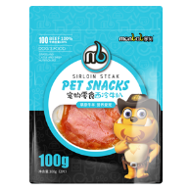 | 宠物零食-西冷牛扒 | 犬 | 6950701211592 | 100g（2片） | 50 | 包 | ￥12.00 | ￥12.48 | ￥22.00
41 |  |  | 宠物零食-塔拉牛扒 | 犬 | 6950701211219 | 260g | 24 | 包 | ￥26.00 | ￥27.04 | ￥45.00
46 |  |  | 宠物零食-牛脾气 丁丁牛肉原味 | 猫 | 6950701210847 | 40g （4*10g) | 70 | 包 | ￥10.00 | ￥10.40 | ￥19.80
47 |  |  | 宠物零食-牛脾气 丁丁牛肉牛磺酸 | 猫 | 6950701210854 | 40g （4*10g) | 70 | 包 | ￥10.00 | ￥10.40 | ￥19.80
48 |  | 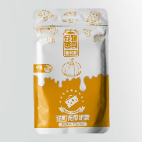 | 宠物零食-酪乳派 喵星南瓜奶昔 | 猫 | 6950701211370 | 90g （15g*6） | 70 | 包 | ￥9.00 | ￥9.36 | ￥15.80
49 | 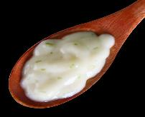 | 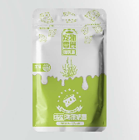 | 宠物零食-酪乳派 喵星海藻奶昔 | 猫 | 6950701211387 | 90g （15g*6） | 70 | 包 | ￥9.00 | ￥9.36 | ￥15.80
50 |  | 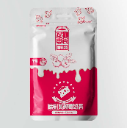 | 宠物零食-酪乳派 喵星蔓越莓奶昔 | 猫 | 6950701211394 | 90g （15g*6） | 70 | 包 | ￥9.00 | ￥9.36 | ￥15.80
51 | 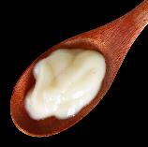 | 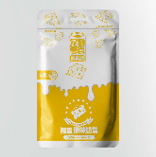 | 宠物零食-酪乳派 喵星原味奶昔 | 猫 | 6950701211417 | 90g （15g*6） | 70 | 包 | ￥9.00 | ￥9.36 | ￥15.80
52 | 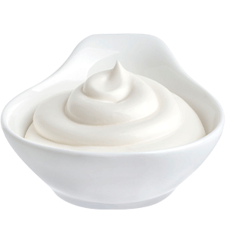 |  | 宠物零食-酸奶 | 猫犬通用 | 6950701212599 | 500g(50g*10) | 24 | 袋 | ￥16.00 | ￥16.64 | ￥29.90
53 | 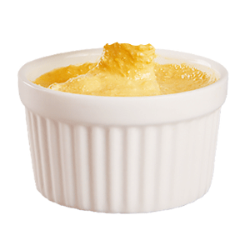 | 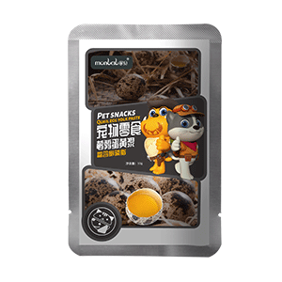 | 宠物零食-鹌鹑蛋蛋黄浆 | 猫犬通用 | 6950701212704 （小袋条形码6950701212698） | 400g （50g*8） | 25 | 袋 | ￥15.00 | ￥15.60 | ￥29.90
54 |  | 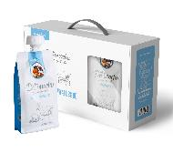 | 宠物零食-萨能山羊奶-1200ml | 猫犬通用 | 6950701212766（小袋条形码6950701212735） | 1200ml（200*6） | 8 | 盒 | ￥38.00 | ￥39.52 | ￥72.00
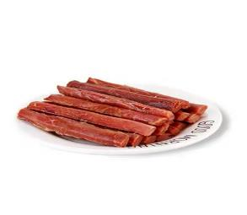 55 | 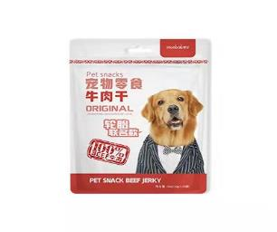 |  | 宠物零食-犬用牛肉干-100g-（轮胎） | 犬 | 6950701201029（小袋条形码6950701200961 ） | 100g | 70 | 袋 | ￥18.00 | ￥18.72 | ￥36.00
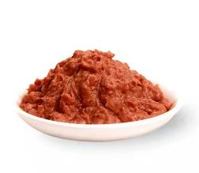 56 | 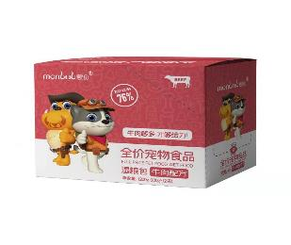 |  | 宠物零食-全价宠物食品湿粮包（牛肉配方）-100g | 猫犬通用 | 6950701212773 | 100g*12 | 6盒*12小包 | 盒 | ￥79.20 | ￥82.37 | ￥156.00
57 | 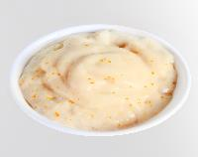 | 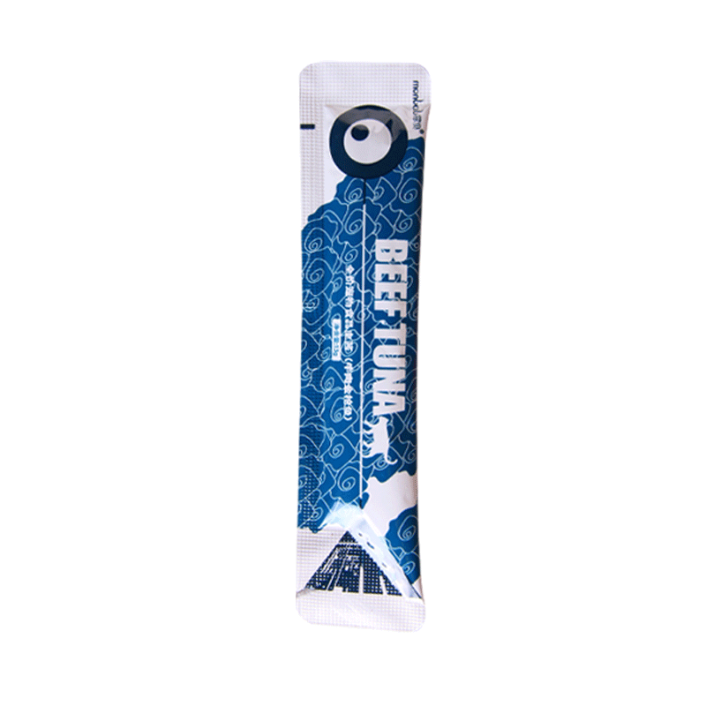 | 猫主酱-鳕鱼 | 猫 | 6950701211127 | 13g*8 | 50 | 袋 | ￥9.00 | ￥9.36 | ￥15.00
58 |  | 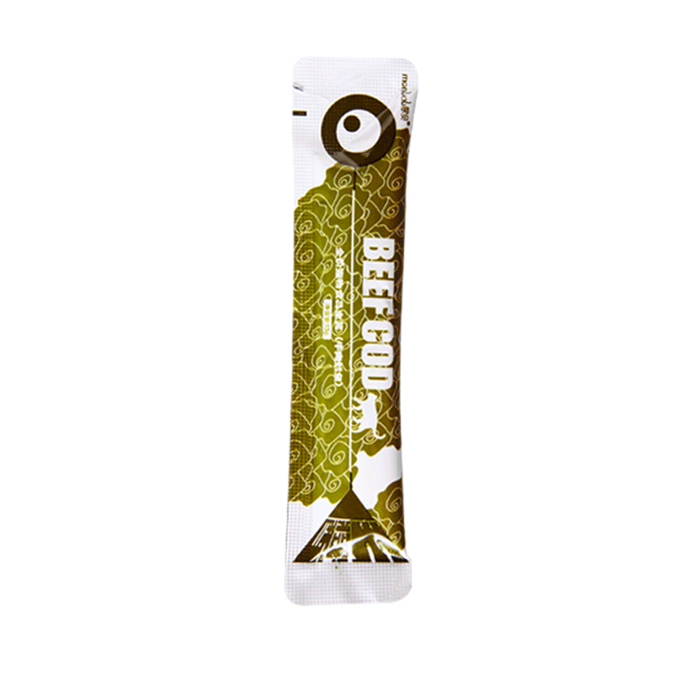 | 猫主酱-金枪鱼 | 猫 | 6950701211080 | 13g*8 | 50 | 袋 | ￥9.00 | ￥9.36 | ￥15.00
59 | 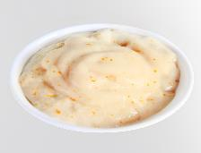 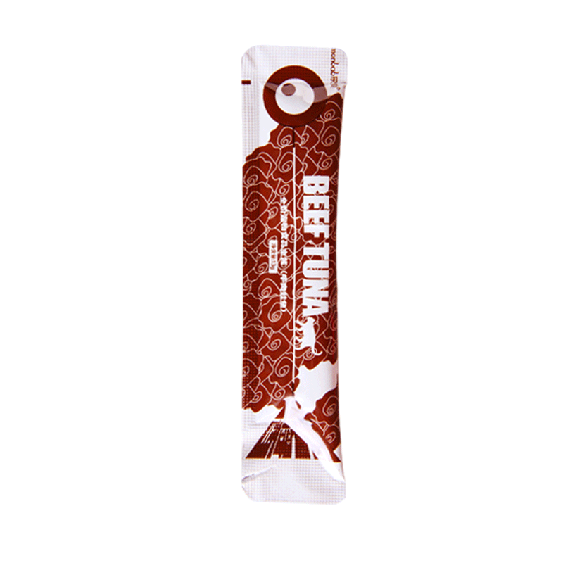 |  | 猫主酱-鲑鱼 | 猫 | 6950701211103 | 13g*8 | 50 | 袋 | ￥9.00 | ￥9.36 | ￥15.00
60 |  | 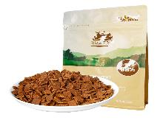 | 宠物零食-全价风干犬粮（牛肉配方） | 犬 | 6950701212872 | 500g | 24 | 袋 | ￥75.00 | ￥78.00 | ￥138.00
61 |  |  | 宠物零食丸缶-牛肉味 | 犬 | 6950701213039 | 170 | 12 | 罐 | ￥5.00 | ￥5.20 | ￥9.90
62 |  | 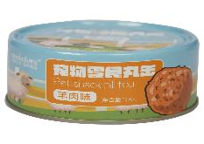 | 宠物零食丸缶-羊肉味 | 犬 | 6950701213015 | 170 | 12 | 罐 | ￥5.00 | ￥5.20 | ￥9.90
63 | 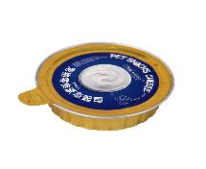 | 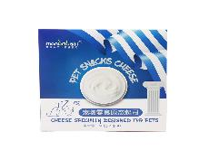 | 宠物零食-原态起司 | 犬 | 6950701213121 | 260g（65g*4罐） | 24 | 盒 | ￥22.00 | ￥22.88 | ￥39.90
64 | 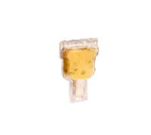 | 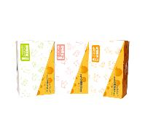 | 宠物零食-互动软酪棒-奇异果 | 犬 | 6950701212971 | 160g （16g*10支） | 30 | 盒 | ￥27.00 | ￥28.08 | ￥49.00
65 | 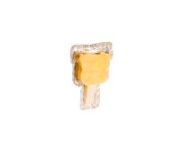 | 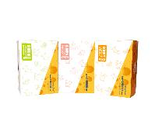 | 宠物零食-互动软酪棒-原味 | 犬 | 6950701212957 | 160g （16g*10支） | 30 | 盒 | ￥27.00 | ￥28.08 | ￥49.00
66 |  |  | 宠物零食-互动软酪棒-蔓越莓 | 犬 | 6950701212964 | 160g （16g*10支） | 30 | 盒 | ￥27.00 | ￥28.08 | ￥49.00
67 | 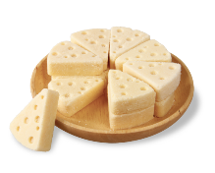 | 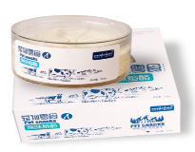 | 宠物零食-原味熔酪 | 犬 | 6950701212681 | 210g | 21 | 盒 | ￥25.00 | ￥26.00 | ￥39.90
68 |  | 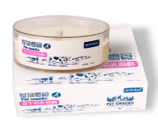 | 宠物零食-牛初乳熔酪 | 犬 | 6950701212674 | 210g | 21 | 盒 | ￥25.00 | ￥26.00 | ￥39.90
69 |  | 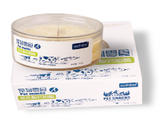 | 宠物零食-乳酸奶熔酪 | 犬 | 6950701212667 | 210g | 21 | 盒 | ￥25.00 | ￥26.00 | ￥39.90
70 | 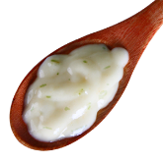 | 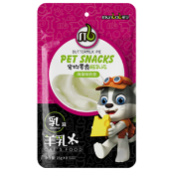 | 宠物零食酪乳派（海藻味） | 猫 | 6950701212360 | 15g*8 | 50 | 袋 | ￥12.00 | ￥12.48 | ￥18.00
71 |  |  | 宠物零食酪乳派（蔓越莓味） | 猫 | 6950701212346 | 15g*8 | 50 | 袋 | ￥12.00 | ￥12.48 | ￥18.00
72 |  |  | 宠物零食酪乳派（南瓜味） | 猫 | 6950701212353 | 15g*8 | 50 | 袋 | ￥12.00 | ￥12.48 | ￥18.00
73 |  |  | 宠物零食酪乳派（原味） | 猫 | 6950701212339 | 15g*8 | 50 | 袋 | ￥12.00 | ￥12.48 | ￥18.00
74 |  |  | 宠物零食猫用牛肉干（原味） | 猫 | 6950701212261 | 10g*12 | 70 | 袋 | ￥21.60 | ￥22.46 | ￥35.00
75 |  |  | 宠物零食猫用牛肉干（含牛磺酸） | 猫 | 6950701212278 | 10g*12 | 70 | 袋 | ￥21.60 | ￥22.46 | ￥35.00
76 |  |  | 宠物零食猫用牛肉干（含欧米咖3/6） | 猫 | 6950701212285 | 10g*12 | 70 | 袋 | ￥21.60 | ￥22.46 | ￥35.00
77 |  |  | 宠物零食纯肉双拼（牛肉、鸡肉） | 猫 | 6950701211929 | 25g | 12*16盒 | 袋 |  | ￥0.00 | ￥6.00
 |  |  | 宠物零食纯肉双拼（牛肉、鸡肉） |  | 6950701211950 | 25g*12 | 16盒 | 盒 | ￥45.00 | ￥46.80 | ￥72.00
78 |  |  | 宠物零食纯肉双拼（牛肉、金枪鱼） | 猫 | 6950701211943 | 25g | 12*16盒 | 袋 |  | ￥0.00 | ￥6.00
 |  |  | 宠物零食纯肉双拼（牛肉、金枪鱼） |  | 6950701211974 | 25g*12 | 16盒 | 盒 | ￥45.00 | ￥46.80 | ￥72.00
79 |  |  | 宠物零食纯肉双拼（牛肉、鳕鱼） | 猫 | 6950701211936 | 25g | 12*16盒 | 袋 |  | ￥0.00 | ￥6.00
 |  |  | 宠物零食纯肉双拼（牛肉、鳕鱼） |  | 6950701211967 | 25g*12 | 16盒 | 盒 | ￥45.00 | ￥46.80 | ￥72.00
80 |  |  | 宠物零食喵滋乐（鸡肉、南极磷虾） | 猫 | 6950701212868 | 85g | 85g*12 | 袋 |  | ￥0.00 | ￥8.00
 |  |  | 宠物零食喵滋乐（鸡肉、南极磷虾） |  | 6950701211899 | 85g*12 | 12盒 | 盒 | ￥30.00 | ￥31.20 | ￥96.00
81 |  |  | 宠物零食喵滋乐（金枪鱼、扇贝） | 猫 | 6950701211875 | 85g | 85g*12 | 袋 |  | ￥0.00 | ￥8.00
 |  |  | 宠物零食喵滋乐（金枪鱼、扇贝） |  | 6950701211905 | 85g*12 | 12盒 | 盒 | ￥30.00 | ￥31.20 | ￥96.00
82 |  |  | 宠物零食喵滋乐（牛肉、金枪鱼） | 猫 | 6950701211882 | 85g | 85g*12 | 袋 |  | ￥0.00 | ￥8.00
 |  |  | 宠物零食喵滋乐（牛肉、金枪鱼） |  | 6950701211912 | 85g*12 | 12盒 | 盒 | ￥30.00 | ￥31.20 | ￥96.00
83 |  |  | 沙棘果球猫砂 | 猫 | 6950701212711 | 6L | 8 | 袋 | ￥22.00 | ￥22.88 | ￥39.00
84 |  |  | 宠物零食猫用拌饭牛肉泥 | 猫 | 6950701212810 | 50g*6 | 24 | 袋 | ￥19.80 | ￥20.59 | ￥39.80
85 |  |  | 宠物零食猫用鹌鹑蛋黄酱 | 猫 | 695070121797 | 50*6 | 24 | 袋 | ￥19.80 | ￥20.59 | ￥39.80
86 |  |  | 宠物零食猫用羊乳酸奶 | 猫 | 6950701212803 | 50*6 | 24 | 袋 | ￥19.80 | ￥20.59 | ￥39.80
87 |  |  | 宠物零食-萨能山羊奶-200ml | 猫犬通用 | 6950701212735 | 200ml*60 | 60 | 袋 | ￥5.50 | ￥5.72 | ￥12.00
说明：产品变更条形码另行通知 供货地址：内蒙古呼和浩特市金桥开发区金河镇章盖营村 供货公司：内蒙古蒙贝宠物食品有限责任公司 联系电话：0471-5250022 货款对公付款或者需要发票，请安含税价
 |  |  |  |  |  |  |  |  | 2022年07月 版

